PROPUESTA
PROPUESTA DE MANTENIMIENTO PARA EL ESTADO SUPERFICIAL DELL PAVIMENTO FLEXIBLE DE LA ANTIGUA VIA VILLAVICENCIO - RESTREPO (65 MTE)

No. | CATEGORÍA DE DAÑO | TIPO DE PATOLOGÍA | SEVERIDAD | TIPO DE MANTENIMIENTO | CATEGORÍA | SOLUCIÓN | ESQUEMA
1 | General | *- Fisura longitudinal (FL) - Fisura transversal (FT) - Fisura en media luna (FML) - Fisura de borde (FB) - Fisuras en juntas de construcción (FCL / FCT) | A - M - B | Fisuras | Preventivo | Limpieza de la fisura para aplicar un sellante asfáltico ya sea termoplástico, emulsión o modificado con polimeros, para posteriormente, instalar la respectiva capa de arena llenando el espaciado. | 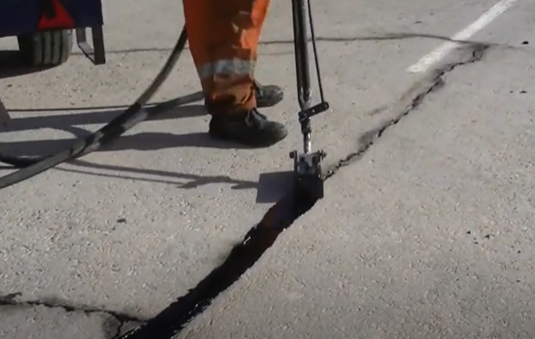 Fuente: [24]
2 | General | *- Fisuras en bloque (FB) - Piel de cocodrilo (PC) - Parches (PCH) | A - M - B | Parcheo | Rutinario | Realizar el corte rectangular del área afectada, para realizar la excavación pertinente. Seguido a ello, se realizar el relleno con mezcla asfaltica en frío o caliente y lo que permite compactar de manera óptima. | Fuente: [25]
3 | General | *- Baches (BCH) | A - M - B | Bacheo | Rutinario | Excavar el área del bache para luego rellenar con material de base y poder aplicar el ligante asfáltico. Por último, instalar la mezcla asfáltica ya sea en frío o caliente y compactar de modo efíciente. | 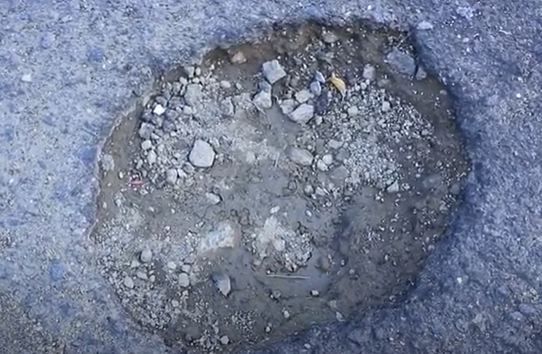 Fuente: [26]
4 | Superficial | *- Pulimento de agregados (PU) - Surcos (SU). - Pérdida de Agregados (PA) - Abultamiento (AB). - Descascaramiento (DC). - Desgaste superficial (DSU). | A - M - B | Tratamiento patologías superficiales | Periódicas | *- Escarificación, y reconformación de la carpeta asfáltica. - Instalación de capa de refuerzo con espesor mín. de 5 cm en frío o caliente. - Imprimación distintas capas ligante Asfáltico. | 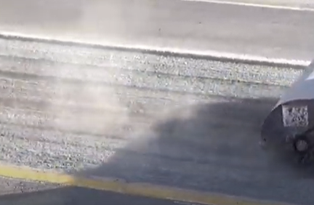 Fuente: [27]

FISURAS
FICHA TÉCNICA DE MANTENIMIENTO

ZONA: | VILLAVICENCIO | CATEGORÍA DE DAÑO: |  |  | GENERAL
SECTOR: | VEREDA VANGUARDIA | TIPO DE DAÑO: |  | FISURAS
CÓDIGO VÍA: | 65 MTE

PATOLOGÍA: |  |  | 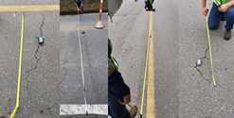 ESQUEMA:
*- Fisura longitudinal (FL) - Fisura transversal (FT) - Fisura en media luna (FML) - Fisura de borde (FB) - Fisuras en juntas de construcción (FCL / FCT)

TRAMOS AFECTADOS: Todo el tramo de estudio

POSIBLES CAUSAS:
*- Envejecimiento progresivo de la capa de rodadura por cambios térmicos. - Rigidéz en la mezcla asfáltica. - Fatiga de la estructura de pavimento flexible. - Reflexion de grietas provenientes de las capas inferiores de la estructura.

PROPUESTA DE MANTENIMIENTO: |  |  | TIPO DE SELLO:
Limpieza de la fisura para aplicar un sellante asfáltico ya sea termoplástico, emulsión o modificado con polimeros, para posteriormente, instalar la respectiva capa de arena llenando el espaciado.

PARCHEO
FICHA TÉCNICA DE MANTENIMIENTO

ZONA: | VILLAVICENCIO | CATEGORÍA DE DAÑO: |  |  | GENERAL
SECTOR: | VEREDA VANGUARDIA | TIPO DE DAÑO: |  | FB,PC,PCH
CÓDIGO VÍA: | 65 MTE

PATOLOGÍA: |  |  | 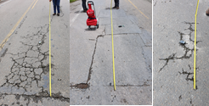 ESQUEMA:
*- Fisuras en bloque (FB) - Piel de cocodrilo (PC) - Parches (PCH)

TRAMOS AFECTADOS: Todo el tramo de estudio

POSIBLES CAUSAS:
*- Contracción de la carpeta asfáltica por cambios de temperatura. - Problemas de drenaje en la estructura. - Fatiga de la estructura de pavimento flexible. - Reparaciones mal ejecutadas, deficiencias de compactación.

PROPUESTA DE MANTENIMIENTO: |  |  | RECOMENDACIONES:
Realizar el corte rectangular del área afectada, para realizar la excavación pertinente. Seguido a ello, se realizar el relleno con mezcla asfaltica en frío o caliente y lo que permite compactar de manera óptima. |  |  | Verificar la calidad de los materiales a utilizar, asi como el proceso de instalación, compactación y acabados.

BACHEO
FICHA TÉCNICA DE MANTENIMIENTO

ZONA: | VILLAVICENCIO | CATEGORÍA DE DAÑO: |  |  | GENERAL
SECTOR: | VEREDA VANGUARDIA | TIPO DE DAÑO: |  | BACHES
CÓDIGO VÍA: | 65 MTE

PATOLOGÍA: |  |  | 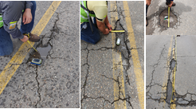 ESQUEMA:
*- Baches (BCH)

TRAMOS AFECTADOS: Todo el tramo de estudio

POSIBLES CAUSAS:
*- Retención de agua en zonas con presencia de fisuras. - Carencia de imprimación en la base. - Deficiencia en los espesores de capas de la calzada. - Evolución de piel de cocodrilo.

PROPUESTA DE MANTENIMIENTO: |  |  | RECOMENDACIONES:
Excavar el área del bache para luego rellenar con material de base y poder aplicar el ligante asfáltico. Por último, instalar la mezcla asfáltica ya sea en frío o caliente y compactar de modo efíciente. |  |  | El ligante asfáltico debe alentarse a una temperatura promedio entre los 60 y 80 C°.

P-SUPERFICIALES
FICHA TÉCNICA DE MANTENIMIENTO

ZONA: | VILLAVICENCIO | CATEGORÍA DE DAÑO: |  |  | SUPERFICIAL
SECTOR: | VEREDA VANGUARDIA | TIPO DE DAÑO: |  | DC,PA,DSU,AB,SU
CÓDIGO VÍA: | 65 MTE

PATOLOGÍA: |  |  | 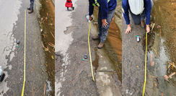 ESQUEMA:
*- Pulimento de agregados (PU) - Surcos (SU). - Pérdida de Agregados (PA) - Abultamiento (AB). - Descascaramiento (DC). - Desgaste superficial (DSU).

TRAMOS AFECTADOS: Todo el tramo de estudio

POSIBLES CAUSAS:
*- Falta de adherencia del asfálto con los agregados. - Baja dosificación del asfálto. - Alta presencia de escorrentía superficíal. - Contaminación de la calzada con aceite, gasolina y otros.

PROPUESTA DE MANTENIMIENTO: |  |  | RECOMENDACIONES:
*- Escarificación, y reconformación de la carpeta asfáltica. - Instalación de capa de refuerzo con espesor mín. de 5 cm en frío o caliente. - Imprimación distintas capas ligante Asfáltico. |  |  | Realizar un buen triturado del material que compone la carpeta asfáltica. Revisar las espesificaciones técnicas de las mezclas asfálticas.

